Hoja1

NIT. 900,645,501-1
TEL 467 4072
Salida de Bodega.
Proyecto: Ermitaño. Supervisor: Anthony Gonzalez .
Departamento: Producción . Responsable: Myriam Caballero.
Fecha: Sab. 17/Octubre/2020
No. | IMAGEN | DESCRIPCION | ESTADO | # | VALOR | Columna1 | ANOTACIONES
15 | 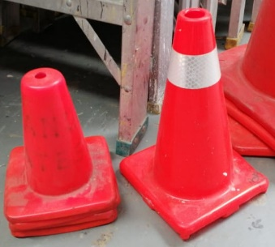 | Conos pequeños | Perfecto | 5 | - | NO LLEGÓ | ✘
16 | 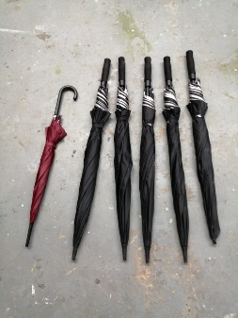 | Sombrillas | Perfecto | 6 | - | No llegaron 2 (vinotinto y una negra) | ✘
25 |  | Cintas de peligro | Perfecto | 1 |  | NO LLEGÓ | ✘
28 | 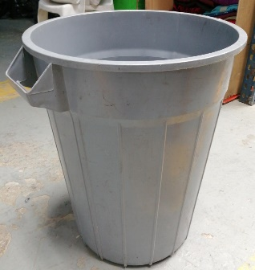 | Caneca de basura | Perfecto | 1 |  | NO LLEGÓ | ✘
29 | 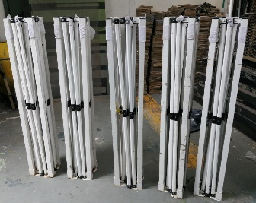 | Estructuras carpas | Perfecto | 5 | - | 2 Dañadas | ✘

